gastos2
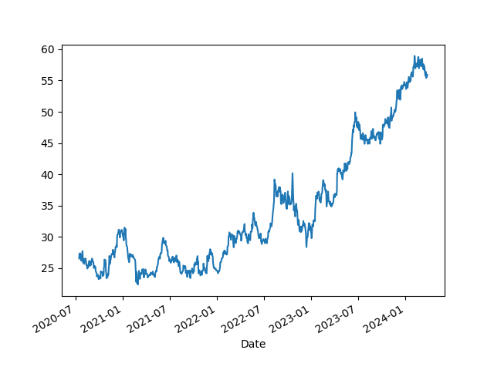
Energia | 210.00
Jogos | 40.00
Petshop | 110.00
Alimentação | 300.00
Livros | 1.99
 | 661.99
Teste

